상품제안서
봉선화 씨앗봉투 | 상품코드: S13197

 |  |  |  |  |  |  | 02-713-8555 | www.synergygift.co.kr
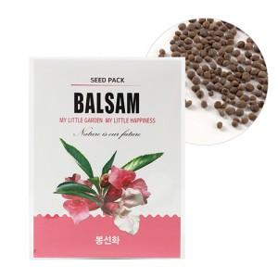  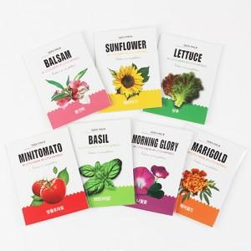

【상세/제작정보】 | <p>* 배송비 별도 상품입니다.​​</p><p>&nbsp;</p>

【인쇄/포장옵션】 | 스티커, 씨앗봉투인쇄 / OPP(비닐)

【공급단가】 | 수량 | 1,000~ | 2,000~ | 3,000~ | 5,000~ | 10,000~
*VAT별도 | 단가 | 210원 | 200원 | 190원 | 180원 | 170원

【상품 URL】 | https://www.synergygift.co.kr:443/src/goods_detail.php?gdno=536

